상품제안서
ALIO 거치대 C타입 카드형 OTG 메모리 | 상품코드: F10901

 |  |  |  |  |  |  | 02-412-0044 | www.easy1.co.kr
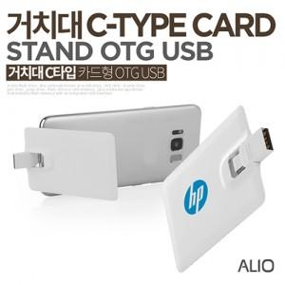

【상세/제작정보】 | ※ 제품특성상 단가 변동이 매우 유동적인 상품으로 주문전 꼭 확인 요청드립니다.

【인쇄/포장옵션】 | 풀칼라 / 포장지포장

【공급단가】 | 수량 | 100~ | 300~ | 500~ | 1,000~ | 3,000~
*VAT별도 | 16G | 6,250원 | 6,150원 | 6,000원 | 5,850원 | 5,750원
 | 32G | 6,810원 | 6,700원 | 6,540원 | 6,380원 | 6,270원
 | 64G | 8,860원 | 8,720원 | 8,500원 | 8,290원 | 8,150원

【상품 URL】 | http://www.easy1.co.kr/src/goods_detail.php?gdno=10901

